상품제안서
레스쁘리 스페셜 다이어리 세트 K (2240 다이어리 + 텀블러 (벤스350ml)) | 상품코드: F29438

 |  |  |  |  |  |  | 02-412-0044 | www.easy1.co.kr
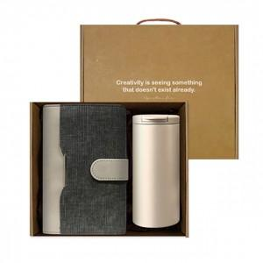 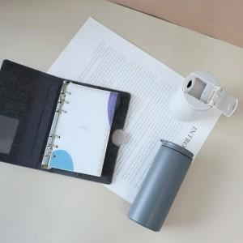

【상세/제작정보】 | <p><span style="font-size: 12pt;"><b>** 배송비- 한박스 14개/ 4000원별도</b></span></p>

【인쇄/포장옵션】 | 불박 / 포장불가능

【공급단가】 | 수량 | 20~ | 100~ | 300~ | 500~ | 1,000~
*VAT별도 | 단가 | 28,370원 | 27,920원 | 27,240원 | 26,550원 | 26,100원

【상품 URL】 | https://dev.easy1.co.kr:443/src/goods_detail.php?gdno=29438

